Cierre Proyecto
Reporte de Cierre de Proyecto - RCP_17/07/2016

Proyecto: | Sis-rev
Código: | -
Financiador del Proyecto: | Manuel Saenz
Entidad Ejecutora: | Barrio King
Líder de Proyecto: | Jeral benites
Miembros del Equipo: | Elvis Ponce - Erick Sinche
Fecha Inicio: | 2016-05-02 | Fecha Fin: | 2016-07-31

Descripción del Proyecto
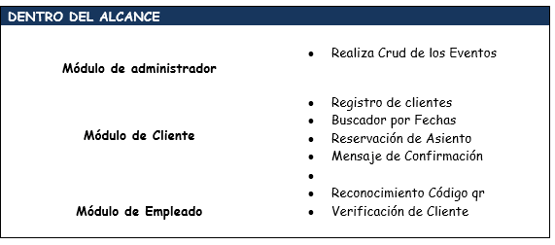 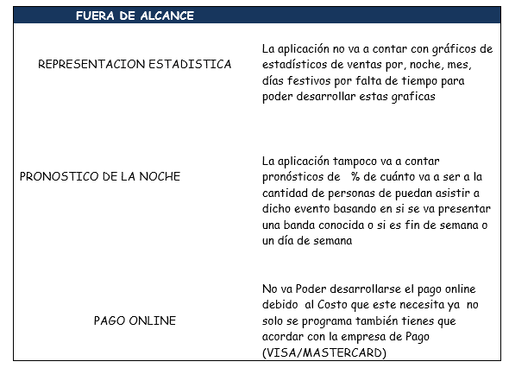 Propositos :• Desarrollar una plataforma web en la que se pueda adquirir y reservar asientos dentro de un Local. • Ordenar los procesos de ingreso al Local. Objetivos Especificos:• Crear un software interactivo con el cliente y que a la ves cumpla con todos los objetivos funcionales establecidos. • Ejecutarle varias pruebas al software antes de hacer la presentación frente al cliente. • Evaluar los tiempos de obtención de información y conocer la aceptación y el grado de satisfacción que genera Dentro de Alcance: Fuera de Alcance:

Entregable -Areas de Proceso
CM | .PROCESO DE GESTION .RESGISTRO DE ITEMS DE CONFIGURACION .SOLICITUD DE ACCESO | CREACION DE ACCESO A LAS AREAS DE PROCESOS A ALOS INTEGRANTES DEL PROYECTO | SE REGISTRARON LOS ITEM Y SE CREARON LAS SOLICITUDES DE ACCESO AL QA
PPQA | .PROCESO DE ASEGURAMIENTO DE LA CALIDAD . CHECKLIST DE ASEGURAMIENTO DE LA CALIDAD . HERRAMIENTA DE GESTION QA-PRODUCTOS . MATRIZ DE SEGUIMIENTO DE PROYECTO INTERNOS .SOLICITUD DE ASEGURAMIENTO DE CALIDAD . INFORME DE REVISION GENERAL DE ASEGURAMIENTO DE CALIDAD | ASEGURAMIENTO DE LA CALIDAD DEL PRODUCTO MEDIANTE INFORMES Y TABLAS DE MEDICIONES EN DISTINTOS TIPOS DE ARCHIVOS | SE HICIERON LAS RESPECTIVAS PRUEBAS DE CALIDAD PARA EL SOFTWARE SOLICITADO POR EL CLIENTE
PP-PMC | .PLAN DE PROYECTO . PROCESO DE GESTION DE PROYECTO . CRONOGRAMA . REGISTRO DE RIESGO . INFORME DE AVANCE QUINCENAL . ACTA DE REUNION INTERNA . ACTA DE REVISION INTERNA DEL PLAN DE PROYECTO . ACTA DE REUNION EXTERNA | REGISTRO DEL PLAN DE PROYECTO Y DEL CRONOGRAMA ADEMAS DE LAS ACTAS EN DONDE CONSTAN LAS DISTINTAS REUNIONES | LAS FECHAS ESTABLECIDAS EN EL CRONOGRAMA FUERON POCO RESPETADAS DEBIDO A LA ENTREGA A DESTIEMPO DE LOS ENTRAGABLES
REQM | .PROCESO DE GESTION DE CAMBIOS DE REQUERIMINETOS . LISTA MAESTRA DE REQURIMIENTOS .MATRIZ DE TRAZABILIDAD DE REQUERIMIENTOS A DOCUMENTOS .ACTA DE SOLICITUD DE CAMBIOS A REQUERIMIENTOS . REGUISTRO DE CAMBIOS DE RREQUERIMIENTOS .SOLICITUD DE CAMBIOS S A REQUERMIENOTS | LISTADO DE LOS REQUERIMIENTOS DEL PROGRAMA - PROCESO DE SOLICITUD Y APROBACION DE LOS REQUERIMENTOS QUE SE DESEEN AGREGAR | SE CUMPLIO SATISFACTORIAMENTE LOS REQUERIEMTNOS SOLICITADos AL PRINCIPIO Y DURANTE EL DESARROLLO DE ESTE
MA | .TABLERO METRICAS . FECHA DE VOLATIBILIDAD . FICHA DE METRICAS DE XPOSICION A RIESGO . FICHA DE METRICAS DE INDICE DE CAMBIOS . PROCESO DE MEDICION DE METRICAS . FICHA DE METRICA DE NUMERO DE N CONFORMODIDADES QA DEL PRODUCTO | CONSTA EL CORRECTO CUMPLIMIENTO DE LAS METRICAS ESTABLECIDAS EN EL DESARROLLO DEL SOFTWARE | HUBIERON PERCANCES A LA HORA DEL DESARROLLO DE LAS METRICAS POR QUE NO SE CUMPLIERON A TIEMPO DISTINTOS ENTREGABLES
Objetivos del Proyecto | Criterio de Éxito | Resultados | Varianza
Alcance
los alacances establecidos fueron de 3 modulos el modulo de adminstrador de cliente y de empleado | Todos los modulos establecidos al pricnipios se desarrollaron medianto el ciclo cascada | Desarrollo exitoso del software el cual esta en funcionamiento | se cumplio con las presentaciones con el cliente
Tiempo
la documentacion de este software es establecido en 3 meses y medio cumpliendo una documentacion CMMI nivel 2 | se recomendo seguir el cronograma establecido en la area de prceso pp-pmc para el desarrollo exitos de software | el software se termino | hubiero sido mas efectivo y no correr con el tiempo de haber seguido las fechas establecidas
Calidad
la calidad del software es establecida en el area de proceso PPQA | el analista de calidad hizo los respectivas documentos de calidad y verificaciond e esta para el software | el software consta con pruebas de calidad | se puede decir que el software no botara errores
Recomendaciones
se recomienda tener comunicación con el cliente para el correcto desarrollo del software
se recomienda recalcar el hecho de cumplir las fechas idnidcadas en el cronograma de desarrollo de software

Beneficios y/o Impactos del Proyecto en:
Infraestructura | El proyecto proporciona un software que permite un a reserva interactiva de asientos para un restaurante ,local,evento,etc y respectiva identificaciond el cliente en el local de reservaciones .
Crecimiento Económico | La empresa ha adquirido mas clientes debido al uso de la tecnologia web que se a implementadoa su negocio
Desarrollo | El software ayuda a al a correcta organizaion de los clientes en el evento

